初级HTML
HTML 简介
 | 什么是 HTML？（结构）
 |  | HTML 指的是超文本标记语言 (Hyper Text Markup Language)
 |  | HTML 使用标记标签来描述网页
 |  | Web 浏览器的作用是读取 HTML 文档，并以网页的形式显示出它们。浏览器不会显示 HTML 标签，而是使用标签来解释页面的内容：

 |  |  | <html>
 |  |  | <body>
 |  |  |  | <h1>My First Heading</h1>
 |  |  |  | <p>My first paragraph.</p>
 |  |  | </body>
 |  |  | </html>
 | HTML的发展历程

 | HTML，XHTML，DHTML的区别

HTML标签
 | HTML元素构成
 |  | 开始标签 |  |  |  | 元素内容 |  | 结束标签
 |  | <p> |  |  |  | This is a paragraph |  | </p>
 |  | <a href="default.htm" > |  |  |  | This is a link |  | </a>
 |  | <br />

 | 结构行标签
 | <html></html>
 | <head></head>
 | <body></body>

 | 空的 HTML 元素
 |  | 没有内容的 HTML 元素被称为空元素。空元素是在开始标签中关闭的。
 |  |  | <br>
 |  | 在 XHTML、XML 以及未来版本的 HTML 中，所有元素都必须被关闭。
 |  | 在开始标签中添加斜杠，比如 <br />，是关闭空元素的正确方法，HTML、XHTML 和 XML 都接受这种方式。
 |  |  | <br /> 推荐

 |  | 红字标识 : HTML5 中的新标签。
 |  | 标签 |  |  |  | 描述
 |  | <!--...--> |  |  |  | 定义注释。
 |  | <a> |  |  |  | 定义锚。
 |  | <audio> |  |  |  | 定义声音内容。
 |  | <body> |  |  |  | 定义文档的主体。
 |  | <br> |  |  |  | 定义简单的折行。
 |  | <button> |  |  |  | 定义按钮 (push button)。
 |  | <canvas> |  |  |  | 定义图形。
 |  | <caption> |  |  |  | 定义表格标题。
 |  | <div> |  |  |  | 定义文档中的节。
 |  | <form> |  |  |  | 定义供用户输入的 HTML 表单。
 |  | <h1> to <h6> |  |  |  | 定义 HTML 标题。
 |  | <head> |  |  |  | 定义关于文档的信息。
 |  | <html> |  |  |  | 定义 HTML 文档。
 |  | <img> |  |  |  | 定义图像。
 |  | <input> |  |  |  | 定义输入控件。
 |  | <label> |  |  |  | 定义 input 元素的标注。
 |  | <li> |  |  |  | 定义列表的项目。
 |  | <meta> |  |  |  | 定义关于 HTML 文档的元信息。
 |  | <option> |  |  |  | 定义选择列表中的选项。
 |  | <p> |  |  |  | 定义段落。
 |  | <script> |  |  |  | 定义客户端脚本。
 |  | <select> |  |  |  | 定义选择列表（下拉列表）。
 |  | <span> |  |  |  | 定义文档中的节。
 |  | <style> |  |  |  | 定义文档的样式信息。
 |  | <table> |  |  |  | 定义表格。
 |  | <tbody> |  |  |  | 定义表格中的主体内容。
 |  | <td> |  |  |  | 定义表格中的单元。
 |  | <textarea> |  |  |  | 定义多行的文本输入控件。
 |  | <tfoot> |  |  |  | 定义表格中的表注内容（脚注）。
 |  | <th> |  |  |  | 定义表格中的表头单元格。
 |  | <thead> |  |  |  | 定义表格中的表头内容。
 |  | <tr> |  |  |  | 定义表格中的行。
 |  | <ul> |  |  |  | 定义无序列表。
 |  | <video> |  |  |  | 定义视频。

 |  | 参考链接： | http://www.w3school.com.cn/tags/html_ref_byfunc.asp

HTML属性
 | 例子
 |  | <h1 align="center">

 | 特点
 |  | 属性和属性值对大小写不敏感
 |  | 属性值应该始终被包括在引号内。双引号/单引号
 |  |  | 特殊情况：name='Bill "HelloWorld" Gates'

 | 全局属性（可用于任何 HTML 元素。）
 |  | 属性 |  |  |  | 描述
 |  | accesskey |  |  |  | 规定激活元素的快捷键。
 |  | class |  |  |  | 规定元素的一个或多个类名（引用样式表中的类）。
 |  | data-* |  |  |  | 用于存储页面或应用程序的私有定制数据。
 |  | id |  |  |  | 规定元素的唯一 id。
 |  | style |  |  |  | 规定元素的行内 CSS 样式。

 |  | 参考链接： | http://www.w3school.com.cn/tags/html_ref_standardattributes.asp

HTML事件属性
 | Window 事件
 |  | 属性
 |  | onload |  |  |  | 页面结束加载之后触发。
 |  | onresize |  |  |  | 当浏览器窗口被调整大小时触发。

 | Form 事件
 |  | 属性 |  |  |  | 描述
 |  | onblur |  |  |  | 元素失去焦点时运行的脚本。
 |  | onchange |  |  |  | 在元素值被改变时运行的脚本。
 |  | onfocus |  |  |  | 当元素失去焦点时运行的脚本。
 |  | onsubmit |  |  |  | 在提交表单时触发。

 | Keyboard 事件
 |  | 属性 |  |  |  | 描述
 |  | onkeydown |  |  |  | 在用户按下按键时触发。
 |  | onkeypress |  |  |  | 在用户敲击按钮时触发。
 |  | onkeyup |  |  |  | 当用户释放按键时触发。

 | Mouse 事件
 |  | 属性 |  |  |  | 描述
 |  | onclick |  |  |  | 元素上发生鼠标点击时触发。
 |  | ondblclick |  |  |  | 元素上发生鼠标双击时触发。
 |  | onmousedown |  |  |  | 当元素上按下鼠标按钮时触发。
 |  | onmousemove |  |  |  | 当鼠标指针移动到元素上时触发。
 |  | onmouseout |  |  |  | 当鼠标指针移出元素时触发。
 |  | onmouseover |  |  |  | 当鼠标指针移动到元素上时触发。
 |  | onmouseup |  |  |  | 当在元素上释放鼠标按钮时触发。
 |  | onscroll |  |  |  | 当元素滚动条被滚动时运行的脚本。

 |  | 参考链接： | http://www.w3school.com.cn/tags/html_ref_eventattributes.asp

HTML注释
 | <!-- This is a comment -->

构成一个网页必不可少的元素和标签。
 | DOCTYPE |  | 用来定义文档类型
 |  |  | <!DOCTYPE html>

 | html |  | 用来包含整个HTML文档
 |  |  | <html></html>
 |  | head |  | 用来包含Meta信息，引入的样式文件和脚本文件
 |  |  | meta
 |  |  |  | name⇔content |  | 通常用于SEO
 |  |  |  |  |  | keywords，description，author，robots

 |  |  |  | http-equiv⇔content |  |  | 将配置信息写入Http Header，浏览器读取信息后作出相应处理
 |  |  |  |  |  |  | Expires(期限)，Pragma(cache模式)，Refresh(刷新)，Set-Cookie(cookie设定)，Window-target(显示窗口的设定)，content-Type(显示字符集的设定)

 |  |  | link | 用来引入外部CSS样式
 |  |  |  | <link rel="stylesheet" type="text/css" href="../css/sample.css">
 |  |  |  | 用来定义网页标签的图标
 |  |  |  | <link rel="shortcut icon" href="/images/favicon.ico" type="image/x-icon">

 |  |  | script | 用来引入Javascript
 |  |  |  | <script src="../js/sample.js" type="text/javascript"></script>

 |  |  | style | 用来定义内部样式
 |  |  |  | <style type="text/css">
 |  |  |  |  | .dp-xml .cdata { color: #ff1493; }
 |  |  |  | </style>

 |  | body |  | 用来包含网页表示的主体，即浏览器窗口中的内容
 |  |  | 绝大多数的HTML Tag使用在Body中

HTML5
 | 原则
 |  | 新特性应该基于 HTML、CSS、DOM 以及 JavaScript。
 |  | 减少对外部插件的需求（比如 Flash） |  |  |  | 自身提供了audio，vedio标签来支持视频音频的表现
 |  | 更优秀的错误处理 |  |  |  | 针对表单的check可以在Form标签中引入JS函数进行check，而且很多标签的语义中带有check逻辑
 |  |  |  |  |  | 或参见 | 获取用户地理位置信息并处理错误信息
 |  | 更多取代脚本的标记 |  |  |  | 原来有Javascript来实现的功能被整合到HTML的标签中。
 |  | HTML5 应该独立于设备 |  |  |  | 将BOM统一定义，消除浏览器间的个性差异
 |  | 开发进程应对公众透明

 | 主要的特性
 |  | 用于绘画的画布标签，Canvas
 |  | 用于媒介播放的的vedio，audio标签
 |  | 本地离线存储的支持，localStorage，sessionStorage
 |  | 新的元素， article、footer、header、nav、section
 |  | 新的Form表单控件，calendar、date、time、email、url、search

HTML5的具体变化

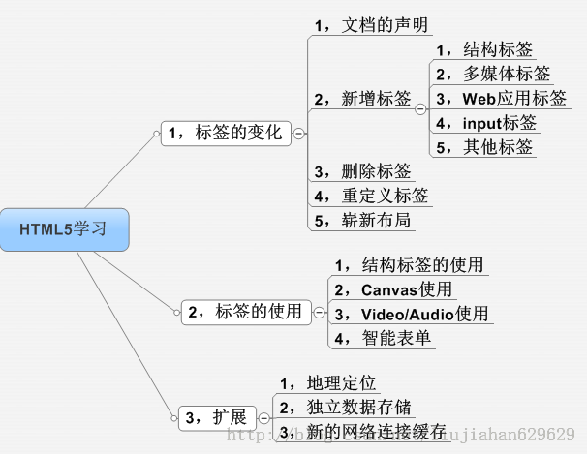

小测验
 | http://www.w3school.com.cn/quiz/quiz.asp?quiz=html

HTML解析过程
 | 接受Server返回的HTML
 | 将HTML转换成二进制码 |  |  |  | 浏览器控制
 | 将二进制码转成Unicode
 | 构建DOM Tree
 | DOM Ready |  |  |  | JS可以控制的部分
 | Window Ready

HTML5的新特性
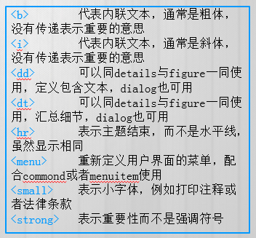
HTML5带来的变化
 | 参考文章
 |  | HTML5 标签变化一 |  | http://blog.csdn.net/liujiahan629629/article/details/40512075
 |  | HTML5 标签变化二 |  | http://blog.csdn.net/liujiahan629629/article/details/40512197

1-1
 | 文档的声明 |  | <!doctype html>

1-2-1 | 新增的结构标签
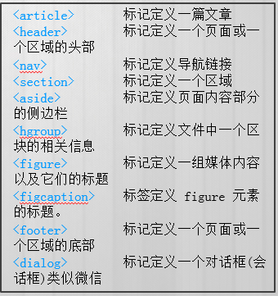

 |  |  | 未应用HTML5 风格 |  | HTML5 风格
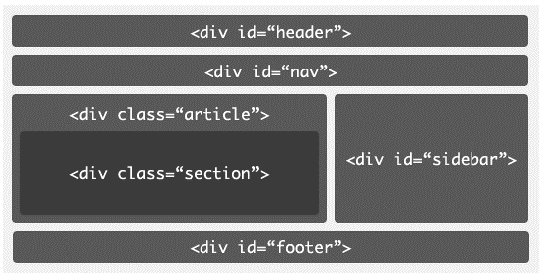
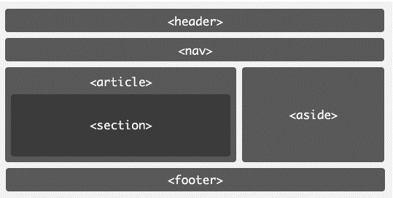

1-2-2 | 新增的媒体标签
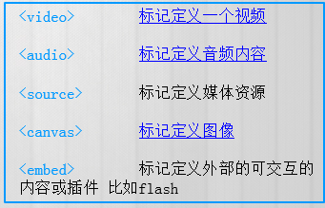

1-2-3 | web应用标签
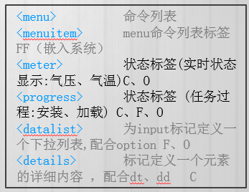

1-2-4 | Form标签(自带校验功能)
 |  | email | 必须输入email
 |  | url | 必须输入url地址
 |  | number | 必须输入数值
 |  | range | 必须输入一定范围内数值
 |  | Date Pickers（日期选择器） | 拥有多个可供选取日期和时间的新输入类型：
 |  | date | 选取日、月、年
 |  | month | 选取月、年
 |  | week | 选取周和年
 |  | time | 选取时间（小时和分钟）
 |  | datetime | 选取时间、日、月、年（UTC 时间）
 |  | datetime-local | 选取时间、日、月、年（本地时间）
 |  | search | 用于搜索域，域显示为常规的文本域。
 |  | color | 选取颜色

 |  | 参考 | HTML5增强型表单详解

1-2-5 | 其他标签
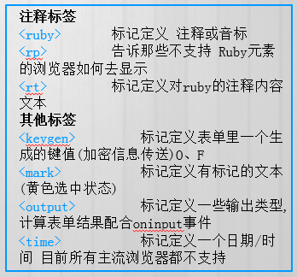

1-3 | 删除的标签

1-4 | 重新定义的标签

HTML5增强型表单详解
在之前的HTML表单标签中，对于一些功能支持的不够好，比如：文本框提示信息（之前只能通过js和input的事件结合处理）、表单校验、日期选择控件、颜色选择控件、范围控件、进度条、标签跨表单等功能。当然这些东西我们都可以直接通过js和dom元素配合实现这些通用的功能。这些功能或者是标签都已经大量的使用在了现代的Web应用中，而这些公共性的东西在早期的HTML标准没有直接的标准支持，而在HTML5中，新标准直接把这些常用的基本的功能直接加入的新的表单标签中，真正把表单功能异常的强大，那就跟我走一下HTML5智能表单之旅吧!

由于最新版本的Opera浏览器对新型表单支持的最为完美,所以建议本blog或者以下示例请在Opera浏览器上打开.

HTML5新增加表单标签
新的标准中添加了很多输入型控件，比如：Number、URL、Email、Range、Color等。而他们都是以 input标签的type属性出场，那下面我一一简单介绍一下。[以下所有的例子请用Opera浏览器浏览]

1）只能输入数字的Number类型input标签
Html代码为:<input type="number" name="demoNumber" min="1" max="100" step="2"/>
运行效果:

注:此标签其实就是普通的input标签,只不过是type类型指向了number,标识当前标签接受数字类型输入.另外添加了四个属性.
name:属性大家很熟悉了用来标识表单提交时的key值
min:是表单标签新增加的属性标识当前输入框输入的最小值
max:那就是最大值了
step：是步长的意思，也就是在点击增大或者减小的时候的增加减少的步长
小结：min，max，step是表单标签中添加的新的属性。另外就是type又增加了一个新的number类型，接受数字输入。而之前我们要做到这样的效果只能通过js在失去焦点时候判断，控制起来不那么方便，现在一切都那么简单简洁。

2）新型Email类型input标签
Html代码：<input type="email" name="email" placeholder="请输入注册邮箱" />
运行效果：

注：在上面HTML代码中，相对于之前的标签，不同点：type="email"表示当前input标签接受一个邮箱的输入。另外就是：placeholder="请输入注册邮箱" 这个属性的功能，相信你看到此时的效果的时候你会感到非常想兴奋，而在之前实现此提示信息，需要监听一下文本框的blur事件，然后判断是否为空，为空再去给文本框赋值一个灰色的字体提示信息，而现在只需要一个简单属性指定就可以了，浏览器都帮我们实现了。
小结：当表单在提交前，此文本框会自动校验是否符合邮箱的正则表达式，另外placeholder属性带来的提示信息功能太强大了。

3）新型Url类型input标签
这里不再赘述了，跟Email类型input标签类似。只看一效果吧：
Html代码：<input type="url" placeholder="请输入网址" name="url" />
运行效果：

4）新型Tel类型input标签
Html代码：<input type="tel" placeholder="输入电话" name="phone"/>
运行效果：

5）新型range类型input标签
Html代码：<input type="range" min="0" max="50" step="5" name="rangedemo" value="0" />
运行效果：
此类型标签的加入，输入范围内的数据变得非常简单容易，而且非常标准，用户输入可感知体验非常好。另外此标签可以跟表单新增加的Output标签一块使用，达到一个联动的效果。看demo源码：

<form action="" method="POST" id="form1">
<input type="range" min="0" max="50" step="5" name="rangedemo" value="0" />
<output onforminput="value=rangedemo.value">0</output>
</form>

运行效果：

6）新的日期、时间、月份、星期input标签
相信你如果做过相关的Web项目开发，肯定会遇到相关的js日期控件。而一系列版本问题，使用不方便等问题将一去不复返，因为…看下面的标签吧：
Html代码：<input type="date" name="datedemo" />
运行效果：

还有其他的type：month(月) 、time、week、datetime-local、datetime。那赶紧实验一下吧。

7）颜色选择input标签
颜色选择器实现起来还是有点困难的，而现在一切都变得那么简单。且看代码：
Html代码：<input type="color"/>
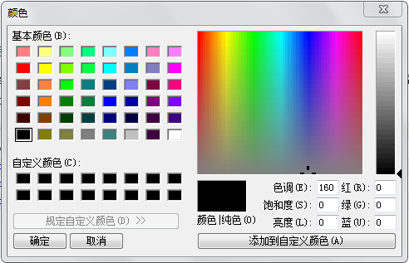
运行效果：

8）input标签自动完成功能
如果您有一定的开发经验的话，肯定做过相关的自动完成或者输入提示功能。那这将不再那么复杂，简单几个标签就自动实现此功能，请看如下demo：

<input type="text" autocomplete="on" name="demoAutoComplete" list="autoNames" />
<datalist id="autoNames">
<option value="飞龙天惊" ></option>
<option value="厚德IT" ></option>
运行效果：

HTML5 Form input Tag新增属性
1）autofocus属性
demo：<input type="text" autofocus="autofocus"/> 此属性可以设置当前页面中input标签加载完毕后获得焦点。
2）max,min,step 都是跟数字相关。
3）placeholder 提示信息属性
4）multiple 用于文件上传控件，设置此属性后，允许上传多个文件。
5）校验属性：设置了required 属性后预示着当前文本框在提交前必须有数据输入，而这一切都是由浏览器自动完成。
这跟使用Jq Validate的时候一样的爽。而且还添加了：pattern正则表达式的校验。
demo：input type="text" autofocus="autofocus" required pattern="\d+" />
6）另外一个比较大的改进就是增加了form属性，也就是说，任何一个标签都可以指定它所属于一个表单，而不是必须在<form></form>进行包裹了。
且看demo：<input type="text" form="demoForm" name="demo"/>

HTML5 Form新增属性
novalidate :规定在提交表单时不应该验证 form 或 input 域。
demo：<form action="" method="POST" novalidate="true"></form>

autocomplete :规定 form 或 input 域应该拥有自动完成功能。

初级CSS
块级元素和行内元素
 | 文档流效果：HTML 元素会按照它们各自在标记中出现的先后顺序，依次从页面上方流向下方。

 | 块级元素：扩张
 |  | 自成一行，自动充满父元素的一行
 |  | 宽度，高度可设定

 | 内联元素：收缩包裹
 |  | 与其他内联元素可以排成一行，直到排在一起的内联元素宽度超过父元素的宽度时换行
 |  | 高度宽度随内容而定，手动设定无效

 | 块级内联元素
 |  | 与其他内联元素可以排成一行，直到排在一起的内联元素宽度超过父元素的宽度时换行
 |  | 宽度，高度可设定

 | 注：当内联元素或内联块级元素排列在一起时，会构成一个line-box。
 | 排列在linebox内的元素默认是按照文字下方对其的。
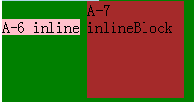

 | 通常的块级元素与内联元素
 |  | 内联元素（行内元素）内联元素(inline element) | 块元素(block element)
 |  | * a - 锚点 | * address - 地址
 |  | * abbr - 缩写 | * blockquote - 块引用
 |  | * acronym - 首字 | * center - 举中对齐块
 |  | * b - 粗体(不推荐) | * dir - 目录列表
 |  | * bdo - bidi override | * div - 常用块级容易，也是css layout的主要标签
 |  | * big - 大字体 | * dl - 定义列表
 |  | * br - 换行 | * fieldset - form控制组
 |  | * cite - 引用 | * form - 交互表单
 |  | * code - 计算机代码(在引用源码的时候需要) | * h1 - 大标题
 |  | * dfn - 定义字段 | * h2 - 副标题
 |  | * em - 强调 | * h3 - 3级标题
 |  | * font - 字体设定(不推荐) | * h4 - 4级标题
 |  | * i - 斜体 | * h5 - 5级标题
 |  | * img - 图片 | * h6 - 6级标题
 |  | * input - 输入框 | * hr - 水平分隔线
 |  | * kbd - 定义键盘文本 | * isindex - input prompt
 |  | * label - 表格标签 | * menu - 菜单列表
 |  | * q - 短引用 | * noframes - frames可选内容，（对于不支持frame的浏览器显示此区块内容
 |  | * s - 中划线(不推荐) | * noscript - ）可选脚本内容（对于不支持script的浏览器显示此内容）
 |  | * samp - 定义范例计算机代码 | * ol - 排序表单
 |  | * select - 项目选择 | * p - 段落
 |  | * small - 小字体文本 | * pre - 格式化文本
 |  | * span - 常用内联容器，定义文本内区块 | * table - 表格
 |  | * strike - 中划线 | * ul - 非排序列表
 |  | * strong - 粗体强调
 |  | * sub - 下标
 |  | * sup - 上标
 |  | * textarea - 多行文本输入框
 |  | * tt - 电传文本
 |  | * u - 下划线
 |  | * var - 定义变量

DOM 和HTML DOM
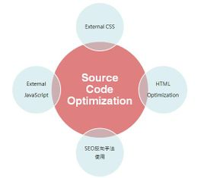

 | 根据W3C DOM规范,DOM是一种与浏览器，平台，语言无关的接口，使得你可以访问页面其他的标准组件。
 | 简单理解，DOM给予web设计师和开发者一个标准的方法，让他们来访问他们站点中的数据、脚本和表现层对象。
 | DOM是以层次结构组织的节点或信息片断的集合。由于它是基于信息层次的，因而 DOM 被认为是基于树或基于对象的。
 | HTML DOM 定义了访问和操作HTML文档的标准方法。
 | HTML DOM 把 HTML 文档呈现为带有元素、属性和文本的树结构（节点树）。

 | 操作HTML的DOM属于HTML DOM，他是DOM的一种，用来模块化映射HTML结构，并可以提供给开发人员来进行操作的一种树形对象。

CSS主要内容分类
 | 文本和字体

进阶HTML
HTML | 表示

CSS | 様式
 | 内联样式 | <div style="color: red">
 | 内部样式 | <head><style> container {width:1000px; margin: 0 auto}</style></head>
 | 外部样式 | *.css

JS | 動作
 | 内部JS | <script> var helloWorld = function(){ alert("hello world!");}</script>
 | 外部JS | <script type="text/javascript" src="../lib/js/jquery/jquery.min.js">
 |  | <script type="text/javascript" src="https://yutobe.com.cn/iframe">

UI調整
 | 块级元素和内联元素
 |  | block |  | div, form, ul, li, table, p, ol, h1~h6
 |  | inline-block |  | botton textare img selectbox
 |  | inline |  | span a lable input select br..
 |  | 区别
 |  |  | block
 |  |  |  | 独立一行，
 |  |  |  | 自动充满父级元素宽度，
 |  |  |  | 可以设置宽度，高度，margin, padding属性

 |  |  | inline-block
 |  |  |  | 相邻元素排在一行，直到充满父级元素宽度才会换行
 |  |  |  | 可以设置宽度，高度，margin, padding属性

 |  |  | inline
 |  |  |  | 相邻元素排在一行，直到充满父级元素宽度才会换行
 |  |  |  | 宽度岁内容变化而变化
 |  |  |  | 设置宽度和高度无效，margin和padding只有水平属性有效，上下属性无效。

 | CSS优先级
 |  | 选择器
 |  |  | 内联样式 |  | style=“color:red”
 |  |  | ID选择器 |  | #abc {}
 |  |  | 属性选择器 |  | *[id="foo"] {}
 |  |  | 类选择器 |  | .abc {}
 |  |  | 标签选择器 |  | div {}
 |  |  | 通用选择器 |  | * {}

 |  | ※1 | !important 将当前优先级设置为最高。
 |  | ※2 | 相同优先级时，后面的优先级更高。

 | Postion属性
 |  | 属性 | 文档流 | top | right | bottom | left
 |  | static | 保持 | 无效 | 无效 | 无效 | 无效
 |  | absolute | 脱离 | ※1 | ※1 | ※1 | ※1
 |  | relative | 保持 | ※2 | ※2 | ※2 | ※2
 |  | fixed | 脱离 | ※3 | ※3 | ※3 | ※3

 |  | ※1 | 不偏移时自身的位置，偏移时参照距离最近的具有（Position:relative, absolute,fixed）的父元素，不影响其他元素在文档流中的位置。
 |  | ※2 | 不偏移时自身的位置，偏移时参照自身的位置，不影响其他元素在文档流中的位置。
 |  | ※3 | 不偏移时自身的位置，偏移时参照window, 不影响其他元素在文档流中的位置。

 | Float属性
 |  | 保持在文档流，参照父元素进行位置偏移，Float会破坏元素的inline-box属性，宽度自适应，具有包裹和环绕属性
 |  | 与top,right, bottom, left 配合使用时，只支持百分比的偏移,偏移时参照父元素。

 | margin/padding/border
 |  |  |  |  |  | top
 |  |  | margin-top
 |  | margin-left |  | border-top |  |  |  |  |  | margin-right
 |  |  | border-left |  | padding-top |  |  |  | border-right
 |  |  |  | padding-left | Content |  |  | padding-right

 | left |  |  |  |  |  |  |  |  |  | right

 |  |  |  |  | padding-bottom
 |  |  |  | border-bottom
 |  |  | margin-bottom
 |  |  |  |  |  | bottom

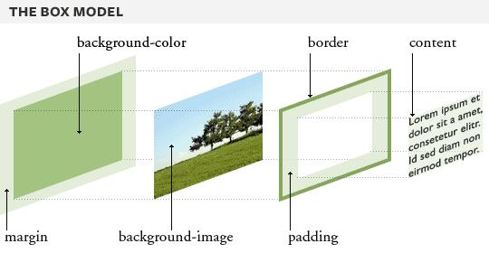

 | Scroll
 |  | 当外层元素的大小小于内层元素时，才会发生滚动效应。

 | Modal/Popup
 |  | 1 Modal和当前画面在HTML中要处于互不包含的层面。
 |  | 2 层的设定 （从外向内）
 |  |  | Modal 画面 > Modal 背景 > 当前画面
 |  | 3 初期时 Modal画面隐藏，Modal背景隐藏
 |  | 当触发Modal表示时，要做如下动作
 |  |  | 隐藏当前画面（通常是body）的滚动条
 |  |  | 显示Modal背景
 |  |  | 显示Modal画面
 |  | 当触发Modal关闭时，要做如下动作
 |  |  | 隐藏Modal画面
 |  |  | 隐藏Modal背景
 |  |  | 显示当前画面的滚动条

 | 左右居中
 |  | text-align:center
 |  | margin-left:auto
 |  | margin-right:auto

 | 上下居中
 |  | vertical-align

 | Layout調整
 |  | table布局
 |  |  | <table><tr><td> |  |  | 废弃：阻挡浏览器渲染，语义不正，不利于SEO,不能使用position属性。
 |  |  | display:table-cell |  |  | 表格布局的替代品，可用于实现

 |  | inline-block布局
 |  |  | display:inline-block

 |  | float布局
 |  |  | float:left

 |  | 各布局优缺点
 |  |  | table布局 |  | float布局 |  | inline-block布局 |  | Grid布局
 |  | 缺点 | 1同一行中所有列等高，同一列中所有行等宽, 2需要父元素包裹 |  | 1列表浮动后产生“高度塌陷”，需要清除浮动 2不定高列表的浮动，会发生锯齿错位 |  | 相邻元素间有空白需要消除 |  | new

 |  | 优点 | 不会自适应 不能合并单元格 （可以一行一表格来解决） |  | 1可自适应 2宽度自适应 3不需要父元素包裹 4可实现文字环绕图片 |  | 1可自适应 2宽度自适应 3不需要父元素包裹 |  | new

